洗水标
 | Relay Package Group
Delivery Address (送货地址) |  |  | Yangon Oscar Garment Co., Ltd No.(173/A),phan chet wun u shwe ohh street,EAST DAGON INDUSTRIAL ZONE YANGON MYANMAR
Consignee (收件人) |  |  | 拉拉维 |  | Contact # (电话) 09 42011 5492 |  |  | 09 42011 5492
Item Code 客户辅料编号 | Item Desc. 辅料描述 | Pic 图片 | color 辅料颜色（主标，彩色圆贴需要填写） | Material 材质（条码唛需要填写） | Item Size 尺寸 | 国家（洗唛，条码唛，价格牌，配比贴需要填写） | 英文款号 | PO号 | 颜色代码（条码唛，价格牌，配比贴需要填写） | 尺码（条码唛，价格牌，配比贴需要填写） | Order Quantity 数量 | NOTE 备注------样板，包装，分不分工厂
 | 洗水标 |  | 白底黑字 | 色丁 | 35X200MM | TR | 949107 BORIS | 1168785 |  |  | 775 | 不分订单
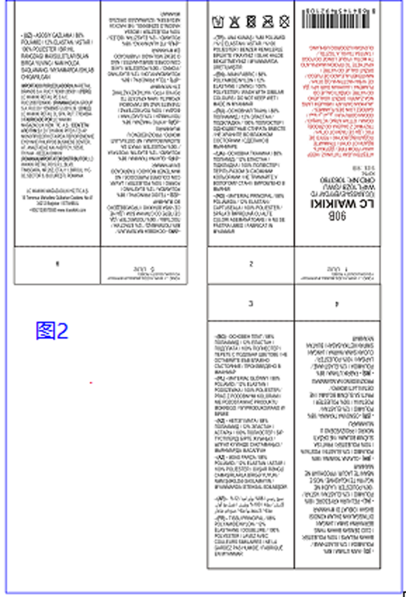

合计 |  |  |  |  |  |  |  |  |  |  | 775
注意事项(NOTES)： 1.请根据实际分码方式填写相应码段以及数量，如果没有分码直接填写总数即可。 Please according to actual sizes to fill in the chart with the quantity, if with only one size, please just fill total quantity. 2.请务必提供辅料产品的图片以供核对。 Please provide the order item photos for checking the exact styles. 3.随货有发货清单，请在收到货物后核对，有疑问请在48小时内联系我们。 There will have packing list along with the goods,please let us know in 48 hours once if with any problems once you received the goods.

条码标
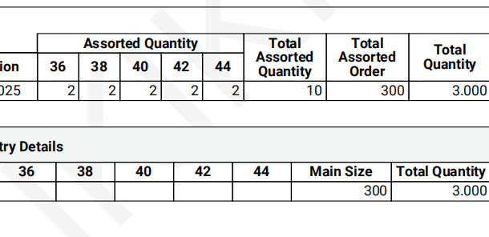
 | Relay Package Group
Delivery Address (送货地址) |  |  | Yangon Oscar Garment Co., Ltd No.(173/A),phan chet wun u shwe ohh street,EAST DAGON INDUSTRIAL ZONE YANGON MYANMAR
Consignee (收件人) |  |  | 拉拉维 |  | Contact # (电话) 09 42011 5492 |  |  | 09 42011 5492
Item Code 客户辅料编号 | Item Desc. 辅料描述 | Pic 图片 | color 辅料颜色（主标，彩色圆贴需要填写） | Material 材质（条码唛需要填写） | Item Size 尺寸 | 国家（洗唛，条码唛，价格牌，配比贴需要填写） | 英文款号 | PO号 | 颜色代码（条码唛，价格牌，配比贴需要填写） | 尺码（条码唛，价格牌，配比贴需要填写） | Order Quantity 数量 | NOTE 备注------样板，包装，分不分工厂
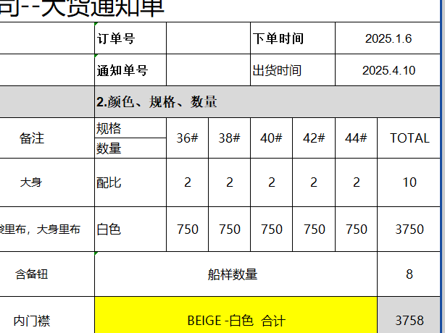
 | 条形码标 |  | 白底黑字 | 无纺布 | 35X65MM | TR | 949107 BORIS | 1168785 |  | 36 | 155 | 775
 |  |  |  |  |  |  |  | 1168785 |  | 38 | 155
 |  |  |  |  |  |  |  | 1168785 |  | 40 | 155
 |  |  |  |  |  |  |  | 1168785 |  | 42 | 155
 |  |  |  |  |  |  |  | 1168785 |  | 44 | 155

合计 |  |  |  |  |  |  |  |  |  |  | 775 | 775
注意事项(NOTES)： 1.请根据实际分码方式填写相应码段以及数量，如果没有分码直接填写总数即可。 Please according to actual sizes to fill in the chart with the quantity, if with only one size, please just fill total quantity. 2.请务必提供辅料产品的图片以供核对。 Please provide the order item photos for checking the exact styles. 3.随货有发货清单，请在收到货物后核对，有疑问请在48小时内联系我们。 There will have packing list along with the goods,please let us know in 48 hours once if with any problems once you received the goods.

